界面&功能
装备强化 |  |  |  | 功能规则

 | 功能入口 |  |  |  |  | 装备强化 相关功能规则
 |  |  |  |  | 1.基本规则
 |  |  |  |  | ▶ | 基础的装备强化功能，提升装备属性
 |  |  |  |  | ▶ | 强化的是装备栏位，而不是装备本身，替换装备后，强化等级不变
 |  |  |  |  | ▶ | 暂定最高强化20，强化为概率强化，有失败的可能，失败后需再次强化；强化等级越高，成功率越高
 |  |  |  |  | ▶ | 有一键强化选项，使用后将从第一件装备依次强化至同级
 |  |  |  |  | ▶ | 有套装强化属性：当全身装备强化达到条件时自动激活强化套装属性
 |  |  |  |  | 2.解锁方式
 | 1.主界面点击【锻造】图标进入 |  |  |  | ▶ | 游戏前期，主线解锁
 | 2.有可强化、镶嵌的内容时，主界面图标有红点提示 |  |  |  | ▶ | 该功能有新手引导的任务
 |  |  |  |  | 3.强化资源
 |  |  |  |  | ▶ | 资源道具的主要来源方式为商城、以及【年兽副本】，详见对应玩法策划案
 |  |  |  |  | 4.关联功能
 |  |  |  |  | ▶ | 装备：装备强化主要服务于基础装备的属性提升
 |  |  |  |  | ▶ | 年兽副本：获取强化道具的材料副本，有难度区分，高难度材料数量多，有次数限制
 |  |  |  |  | ▶ | 宝石：与镶嵌宝石、合成宝石结合
 |  |  |  |  | ▶ | 商城：提供资源道具的售卖（每日限购）

 | 强化界面【当前为示例】

1
2
3
4
5
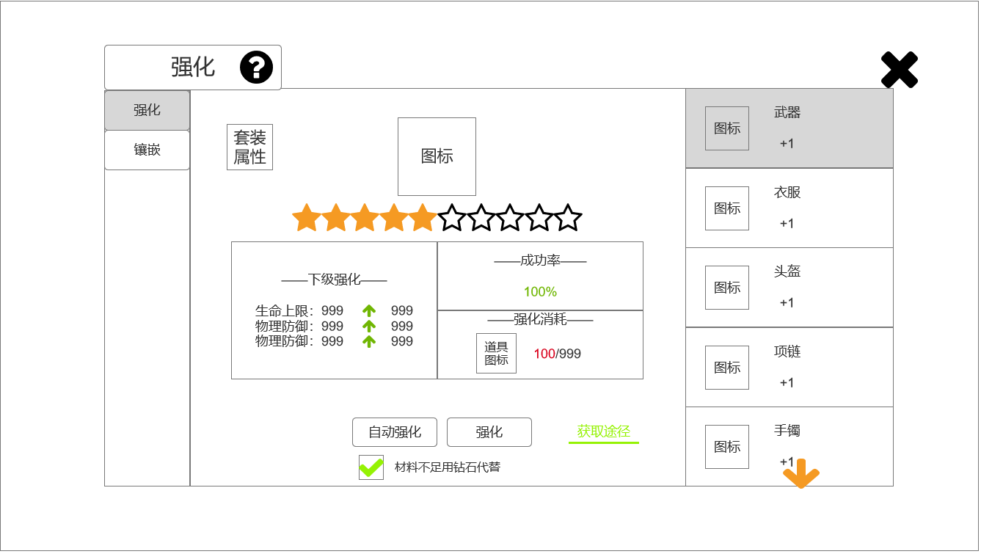
 |  | 1.功能子页签 |  |  | 1.功能子页签
 |  | ▶ | 【强化】、【镶嵌】子页签 |  | ▶ | 点击后，切换打开对应页签
 |  | ▶ | 两种颜色，选中点击时改变颜色
 |  | 2.标题、说明 |  |  | 2.标题、说明
 |  | ▶ | 左侧显示功能名称 |  | ▶ | 打开不同功能时，改变标题
 |  | ▶ | 说明按钮：点击后打开文本说明弹窗
 |  | 3.装备信息 |  |  | 3.装备信息
 |  | ▶ | 未装备时有底图 |  | ▶ | 打开界面优先显示武器；未装备时，隐藏按钮部分，出现文字提示：
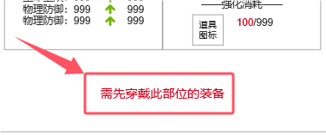
 |  | ▶ | 参考：

 |  | ▶ | 点击显示该装备详细信息（通用tips），有【替换】、【卸下】按钮
 |  | ▶ | 参考：
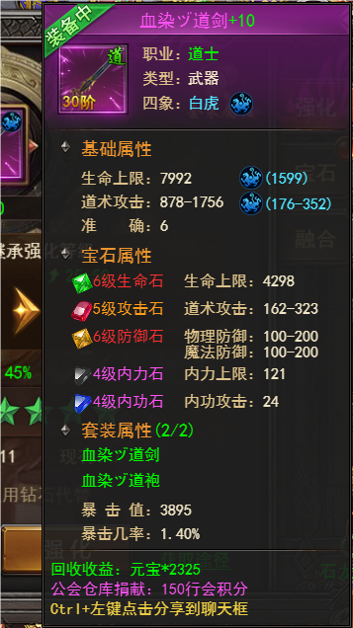
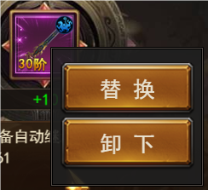
 |  |  |  |  | ▶ | 切换其他部位装备后，装备信息部分改变显示
 |  |  |  |  | ▶ | 当未装备时，强化属性不生效
 |  |  |  |  | ▶ | 强化成功、失败时有对应特效弹出：

6
7
8
9
10

 | 无选框标示界面

 |  |  | （通用tips）
 |  | ▶ | 点击【替换】按钮后，弹出小窗口，点击装备后直接替换
 |  | ▶ | 参考：
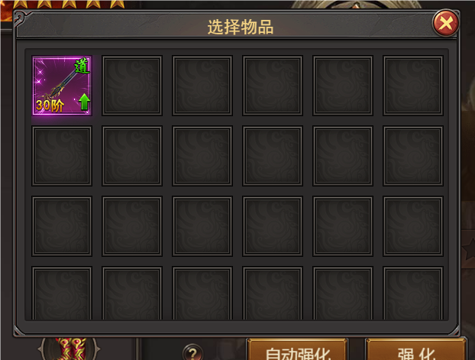

 |  | 4.装备列表
 |  | ▶ | 未装备时有底图（同上）
 |  | ▶ | 显示图标、装备部位名称、强化等级（最高+20）
 |  | ▶ | 共10件装备，可上下拖动，底部有黄色闪烁特效小箭头（拖动至底部时，特效在界面顶部）
 |  | ▶ | 点击后，切换显示右侧的装备
 |  | 5.关闭按钮 |  |  | 5.关闭按钮
 |  | ▶ | 点击后关闭界面 |  | ▶ | 点击后关闭界面
 |  | 6.套装属性
 |  | ▶ | 点击打开套装属性界面
 |  | ▶ | 图标参考：

 |  | ▶ | 界面中显示当前强化等级和下一强化等级（包括部件和数值）
 |  | ▶ | 全部部位满级时，显示【套装已强化至最大值】
 |  | ▶ | 达到指定等级后，小界面中对应部位变为绿字
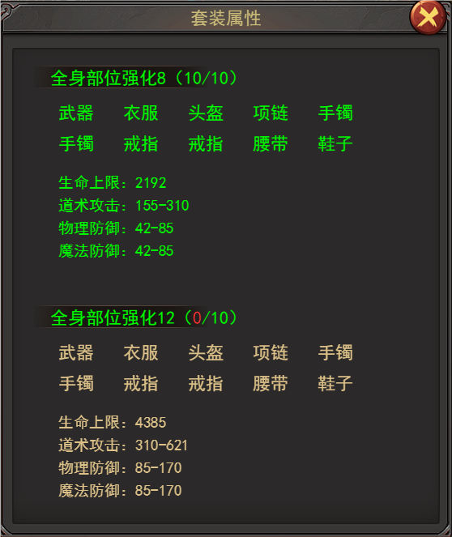
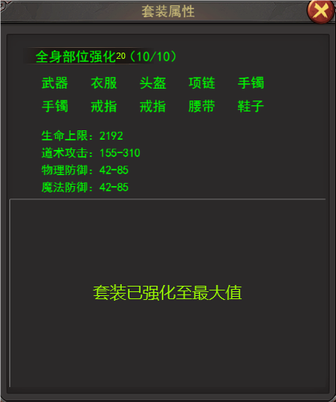
 |  | ▶ | 参考：

 |  | 7.强化等级 |  |  | 7.强化等级
 |  | ▶ | 1排共10个星星图标 |  | ▶ | 强化等级不会降级
 |  | ▶ | 星星3种颜色：无色（无强化等级），黄色（1-10级），紫色（11-20级） |  | ▶ | 强化部分配表参考分页-表格结构
 |  | 8.强化信息界面
 |  | ▶ | 下级强化：显示强化后装备主要的属性+绿色箭头+数值
 |  | ▶ | 成功率：百分比数值（100%为绿色，其他为红色）
 |  | ▶ | 强化消耗：显示强化所需道具图标，当前数量（数量足够为绿色，不足红色）/所需数量
 |  | ▶ | 强化至20级时只显示【当前已强化至最大值】
 |  | ▶ | 参考：
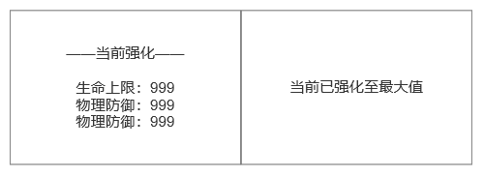

 |  | 9.强化按钮 |  |  | 9.强化
 |  | ▶ | 【自动强化】/【取消自动】、【强化】按钮，底部可勾选【材料不足用钻石代替】 |  | ▶ | 点击【强化】按钮，可单次强化装备，材料不足时提示气泡文字【当前材料不足】
 |  | ▶ | 勾选后，改变显示为【本次将消耗XX钻石】 |  | ▶ | 勾选【材料不足用钻石代替】后，当强化材料用完（包括：数量不够强化下一级），自动消耗钻石进行强化，消耗的数量配表（可配杂项）
 |  |  |  |  | ▶ | 点击【自动强化】按钮，将从第一件装备依次强化至同级，如某件装备等级高则略过
 |  |  |  |  |  | 例：1号位装备1级、2号位装备2级、3号位装备3级、4号位装备2级，点击【自动强化后】，会先将1号提升至2级，随后将1、2、4号装备依次提升至3级，随后再从1-4号依次提升4级
 |  | ▶ | 钻石数量不足时弹出气泡文字【当前钻石数量不足】 |  | ▶ | 【自动强化】功能，可手动点击【取消自动】，或是直到强化材料不足，才会停止强化
 |  | ▶ | 强化满值后，隐藏该部分，显示文字【已强化到最大值】
 |  | 10获取途径
 |  | ▶ | 点击后打开小页签，点击跳转至对应界面
 |  | ▶ | 参考：
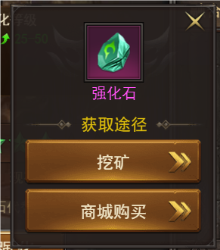

 |  | ▶ | 强化满值后，隐藏该部分

参考界面
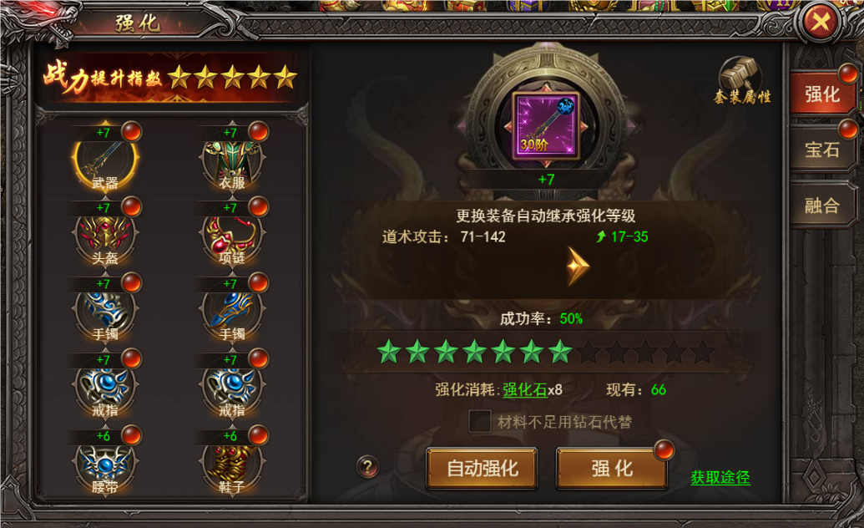
参考图

 | 参考游戏—37王者之心2

美术需求
美术需求

 | UI需求
 | 序号 | 类型 | 对应界面 | 内容描述 | 功能需求 | 备注 | 参考图
 | 1 | UI | 锻造-强化界面 | 锻造-强化界面 | 详见界面功能设计
 | 原画需求
 | 序号 | 类型 | 对应界面 | 内容描述 | 功能需求 | 备注 | 参考图
 | 1 | 2D原画 | 当前选中装备展示背景底图造型设计 | 主界面展示选中装备图标的一个背景底图 | 详见界面功能设计 |  | 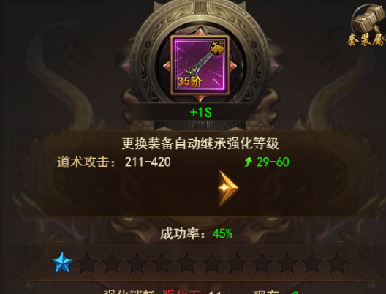
 | ICON需求
 | 序号 | 类型 | 图标需求 | 内容描述 | 功能需求 | 尺寸需求 | 参考图
 | 1 | ICON | 点击打开套装属性预览 | 套装属性 |  | 75*75 | 
 | 动效需求
 | 序号 | 类型 | 描述 | 内容描述 | 功能需求 | 备注 | 参考图
马彬斌走通用 | 1 | 动画特效 | 强化装备时，强化成功/失败弹出的文字 | 强化成功 |  |  | 
马彬斌走通用 | 2 | 动画特效 | 强化装备时，强化成功/失败弹出的文字 | 强化失败
程序做动态即可 | 3 | 动画特效 | 下拉提示 | 黄色小箭头 |  |  | 
 | 其他
 | 序号 | 类型 | 对应界面 | 内容描述 | 功能需求 | 备注 | 参考图
 | 1 | ICON | 入口图标 | 锻造 |  |  | 
 | 2 | UI | 3种颜色：无色（无强化等级），黄色（1-10级），紫色（11-20级） | 星星 |  |  | 

